EBR 洗邊機異常確認
品名: BM EBR 殘
原因: EBR 洗邊機異常

發生line 別: BM LAYER
規格:
OVEN 後:枱燈透射不可見

Action:
1.確認EBR殘相對位置的EBR 海棉是否變形
2.確認EBR位置與玻璃接觸是否正確
3.確認EBR KOH 流量是否正常
4.調整方式參閱:REPORT\設備異常處理手順\07.Conveyor\EBR手動補液&位置調整手順
5.EBR海棉變形無法調整至最佳位置更換新品確認
6.確認COATER STAGE&ROBOT 是否有光阻殘留,造成玻璃背面沾附

EBR確認手順
長邊2R
一.須先確認怎樣的EBR洗邊才是OK
正確洗邊
距邊框3~5MM

短邊1R
短邊1L

距邊框3~5MM
長邊2L

距邊框3~5MM
距邊框3~5MM

說明:箭頭圖示為SPONGE行經過GLASS的位置一般來說距邊框3~5MM為最佳洗邊位置

錯誤洗邊
長邊2R
洗邊不足留白(根本都還沒洗到EBR殘伴隨而來)

圖三
短邊1R
短邊1L

長邊2L

圖一
圖二
距邊框13MM(洗太裡面會將對位KEY洗掉)
SPONGE變形造成EBR斷斷續續殘留

說明:因錯誤洗邊類型繁多故列常出現狀況供參考,但任何類型只要依下列方式調整至正確洗邊位置即可解決

調整說明
步驟1.確認EBR洗邊機是否偏移螺絲是否鎖緊,MARK是否位移(若發現異常請先調回MARK處)

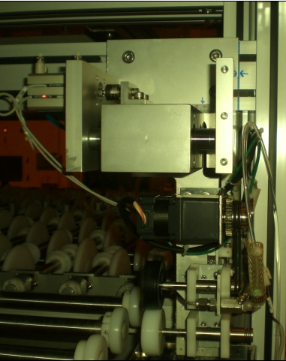
洗邊機固定螺絲,共4顆

機構MARK線

步驟2.確認EBR洗邊距離是否偏移(吃太進去或不足),此時可調整左右偏移刻度

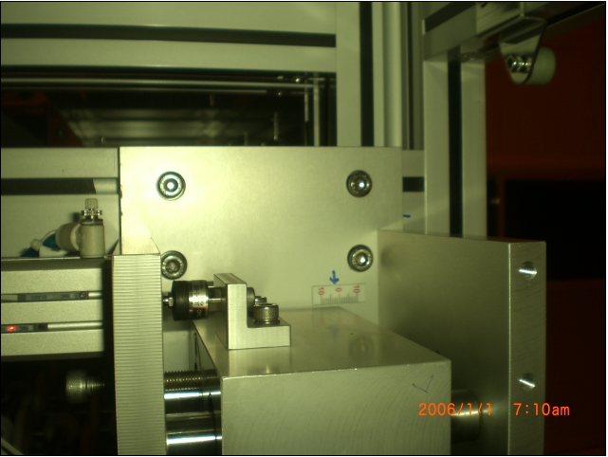

偏移刻度可參照LINE OWNER所
交接位置參考調整

調整螺絲,鬆開後可左右移動EBR機構(很重要,一般左右問題應調整該顆螺絲而不是動ERB機構螺絲)

步驟3.當步驟1.2完成後事情就容易多了,接下來調整上下SPONGE與GLASS的位置,LINEOWNER交接刻度可當參考做調整

重點注意事項:下SPONGE不應高於CV傳送ROLLER,避免GLASS跳動造成其他品質異常,如:BM邊框斷線等….,下SPONGE位置約略低
於CV ROLLER1~2MM左右,上SPONGE略微接觸GLASS即可,當GLASS離開時上下SPONGE呈含液狀而非分離,若為分離則為洗劑不足,若滴速每秒超過2滴則洗劑過量請自行斟酌調整

